프로토콜 구조
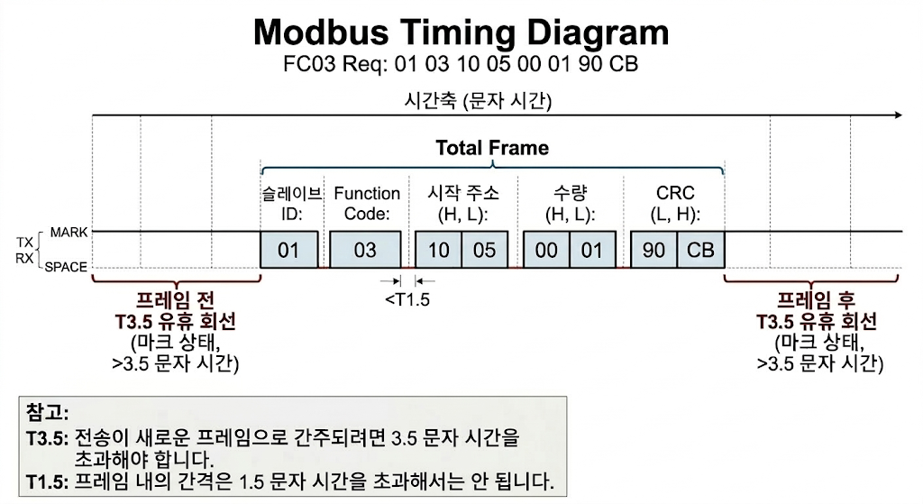
SWIR MODBUS 프로토콜(2026.04.14)
■ 통신사양[기본]
> Data Communication : MODBUS |  |  |  |  |  | >제어명령의 경우 조명이 동시에 켜져야 하므로 동시에 여러데이터를 한번에 전송
> Data length : 8bit data
> 9600~115200 bps |  |  |  |  |  | > 260414 : 부스트 기능 추가에 따라 NIR 제어 Register 추가 및 수정
 |  |  |  |  |  | > 250415 : 모니터링 기능 Register 추가
■ SWIR <-> PC/PLC 통신사양[기본]
> Data Communication : RS422/RS485 |  |  |  |  |  | >
> Data length : 8bit data

1. 레지스터 읽기 (Read Holding Registers) - 요청 (FC: 03 / 0x03)
슬레이브 주소 | 기능 코드 (FC) | 시작 주소 (H) | 시작 주소 (L) | 레지스터 수량 (H) | 레지스터 수량 (L) | CRC (L) | CRC (H)
1 Byte | 1 Byte (0x03) | 1 Byte | 1 Byte | 1 Byte | 1 Byte | 1 Byte | 1 Byte

예시) 01 03 10 00 00 03 01 0B
슬레이브 주소 | 기능 코드 : 읽기 | 시작 주소 |  | 레지스터 수량 |  | CRC-16
0x01 | 0x03 | 0x1000 |  | 0x0003 (0x1000~0x1002) |  | 0x010B

2. 레지스터 읽기 (Read Holding Registers) - 응답 (FC: 03 / 0x03)
슬레이브 주소 | 기능 코드 (FC) | 바이트 수 (Len) | 레지스터 값 (레지스터당 2Byte) |  |  |  |  |  | CRC (L) | CRC (H)
1 Byte | 1 Byte (0x03) | 1 Byte | N Byte |  |  |  |  |  | 1 Byte | 1 Byte

예시) 01 03 06 00 32 00 FF 00 C8 29 17
슬레이브 주소 | 기능 코드 : 읽기 | 데이터 바이트 수 | R1 : Dimming |  | R2 : Temperature Read |  | R3 : FAN RPM Read |  | CRC-16
0x01 | 0x03 | 0x06 | 0x0032 (50%) |  | 0x00FF (25.5℃) |  | 0x00C8 (2000RPM) |  | 0x2917

3. 단일 레지스터 쓰기 (Write Single Register) - 요청 (FC: 06 / 0x06)
슬레이브 주소 | 기능 코드 (FC) | 레지스터 주소 (H) | 레지스터 주소 (L) | 레지스터 값 (H) | 레지스터 값 (L) | CRC (L) | CRC (H)
1 Byte | 1 Byte (0x06) | 1 Byte | 1 Byte | 1 Byte | 1 Byte | 1 Byte | 1 Byte

예시) 01 06 10 00 00 32 0C DF
슬레이브 주소 | 기능 코드 : 단일 쓰기 | 레지스터 주소 |  | R : 쓰기 값 (Dimming) |  | CRC-16
0x01 | 0x06 | 0x1000 |  | 0x0032 (50%) |  | 0x0CDF

4. 단일 레지스터 쓰기 (Write Single Register) - 응답 (FC: 06 / 0x06)
슬레이브 주소 | 기능 코드 (FC) | 레지스터 주소 (H) | 레지스터 주소 (L) | 레지스터 값 (H) | 레지스터 값 (L) | CRC (L) | CRC (H)
1 Byte | 1 Byte (0x06) | 1 Byte | 1 Byte | 1 Byte | 1 Byte | 1 Byte | 1 Byte

예시) 01 06 10 00 EC 19
슬레이브 주소 | 기능 코드 : 단일 쓰기 | 레지스터 주소 |  | R : Dimming |  | CRC-16
0x01 | 0x06 | 0x1000 |  | 0x0032 (50%) |  | 0xEC19

5. 다중 레지스터 쓰기 (Write Multiple Registers) - 요청 (FC: 16 / 0x10)
슬레이브 주소 | 기능 코드 (FC) | 시작 주소 (H) | 시작 주소 (L) | 레지스터 수량 (H) | 레지스터 수량 (L) | 바이트 수 | 레지스터 값 |  | CRC (L) | CRC (H)
1 Byte | 1 Byte (0x10) | 1 Byte | 1 Byte | 1 Byte | 1 Byte | 1 Byte | N Bytes |  | 1 Byte | 1 Byte

예시) 01 10 11 00 00 02 04 05 DC 00 64 F3 22
슬레이브 주소 | 기능 코드 : 다중 쓰기 | 시작 주소 |  | 레지스터 수량 |  | 바이트 수 | R1 : 디밍 최대 전압 | R2 : 팬 최대 속도 | CRC-16
1 Byte | 0x10 | 0x1100 |  | 0x0002 (0x1100~0x1101) |  | 0x04 | 0x05DC (1.5V) | 0x64 (100%) | 0xF322

6. 다중 레지스터 쓰기 (Write Multiple Registers) - 응답 (FC: 16 / 0x10)
슬레이브 주소 | 기능 코드 (FC) | 시작 주소 (H) | 시작 주소 (L) | 레지스터 수량 (H) | 레지스터 수량 (L) | CRC (L) | CRC (H)
1 Byte | 1 Byte (0x10) | 1 Byte | 1 Byte | 1 Byte | 1 Byte | 1 Byte | 1 Byte

예시) 01 10 11 00 00 02 44 F4
슬레이브 주소 | 기능 코드 : 다중 쓰기 | 시작 주소 |  | 레지스터 수량 |  | CRC-16
0x01 | 0x10 | 0x1100 |  | 0x0002 (0x1000~0x1002) |  | 0x44F4

7. 에러 발생 시 예외 응답 (Exception Response) - 읽기/쓰기 공통
슬레이브 주소 | 에러 기능 코드 (FC + 0x80) | 예외 코드 |  | CRC (L) | CRC (H)
1 Byte | 1 Byte | 1 Byte |  | 1 Byte | 1 Byte

예시) 01 86 02 C3 A1
슬레이브 주소 | 에러 : 쓰기 에러 | 예외 코드 : Data Address |  | CRC-16
0x01 | 0x86 | 0x02 |  | 0xC3A1

[참고] 주요 예외 코드 (Exception Code) 정의
예외 코드 (Hex) | 에러 명칭 (Name) | 발생 원인 및 설명
0x01 | Function Code | 슬레이브가 지원하지 않는 기능 코드(FC)를 마스터가 요청함
0x02 | Data Address | 요청한 레지스터 주소가 주소 맵에 존재하지 않거나, 접근 권한(예: 읽기 전용에 쓰기 시도)이 없음
0x03 | Data Value | 데이터가 허용 범위를 벗어남 (예: 0~100 범위에 200 쓰기 시도)
0x04 | Slave Device Failure | 과열보호(OTP) or Fan Error 발생
0x05 | Deactivate Admin | 쓰기 권한이 없습니다.
0x06 | Not Mach Admin Code | 관리자 코드와 일치하지 않음
* CRC 에러시 무응답

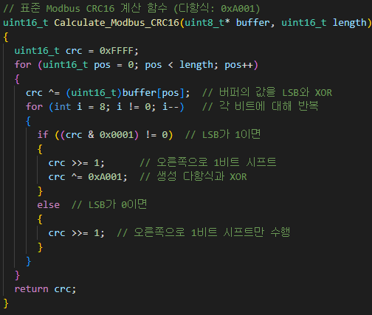
8. CRC 정의
표준 명칭: CRC-16-ANSI (X16 + X15 + X2 + 1)
생성 다항식 (Polynomial): 0xA001 (역방향 다항식 비트 배열)
초기값 (Initial Value): 0xFFFF
최종 결과 처리: 결과값의 상하위 바이트를 교체(Swap)하여 패킷 끝에 붙입니다 (리틀 엔디안 방식).

CRC 계산 시퀀스
1. 초기화: 16비트 CRC 레지스터를 0xFFFF로 채웁니다.
2. XOR 연산: 패킷의 첫 번째 바이트와 CRC 레지스터의 하위 8비트를 XOR 합니다.
3. 비트 시프트 (8회 반복):
현재 CRC 값의 맨 오른쪽 끝 비트(LSB, Least Significant Bit)가 1인지 0인지 먼저 확인합니다.
CRC 레지스터를 오른쪽으로 1비트 이동(Shift Right)합니다.
만약 밀려 나간 비트(Carry Bit)가 1이라면, CRC 레지스터와 다항식 0xA001을 XOR 합니다.
밀려 나간 비트가 0이라면, 아무것도 하지 않고 다음 비트로 넘어갑니다.
4. 반복: 패킷의 모든 바이트가 처리될 때까지 2~3번 과정을 반복합니다.
5. 바이트 스왑: 최종 계산된 16비트 값의 상/하위 바이트를 바꿉니다.

